Tabla Normal
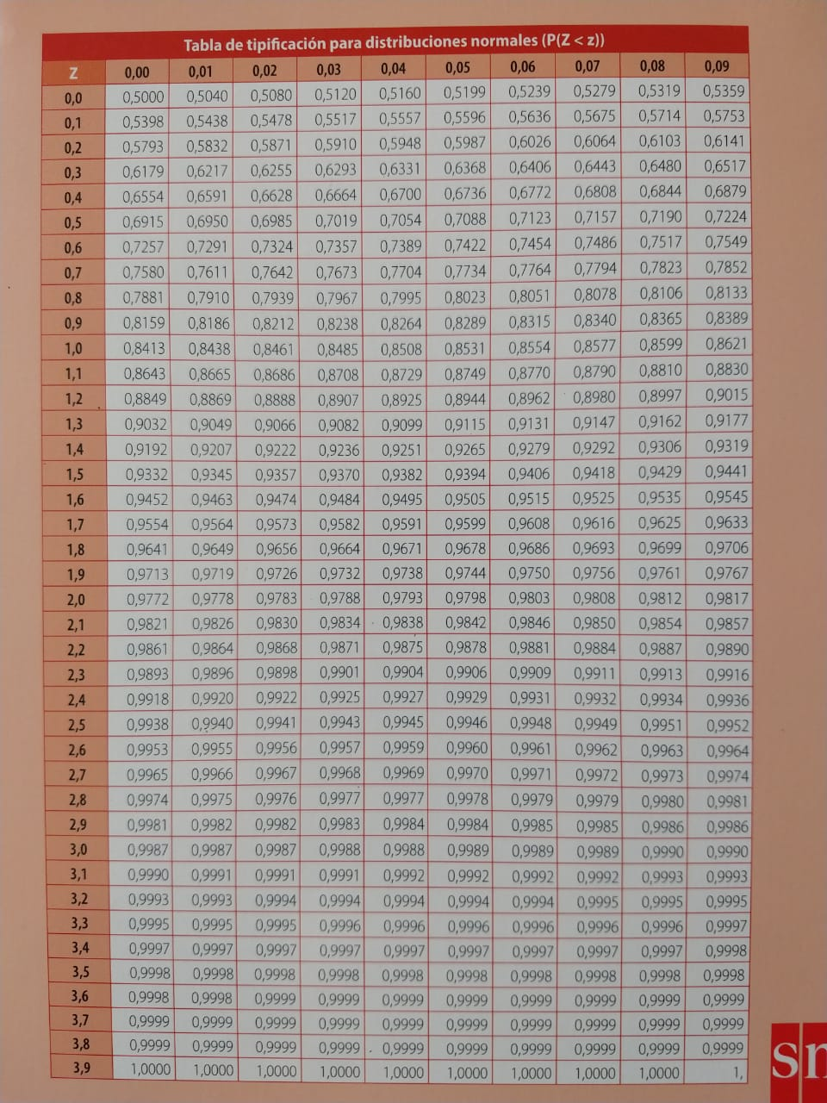

Hoja10
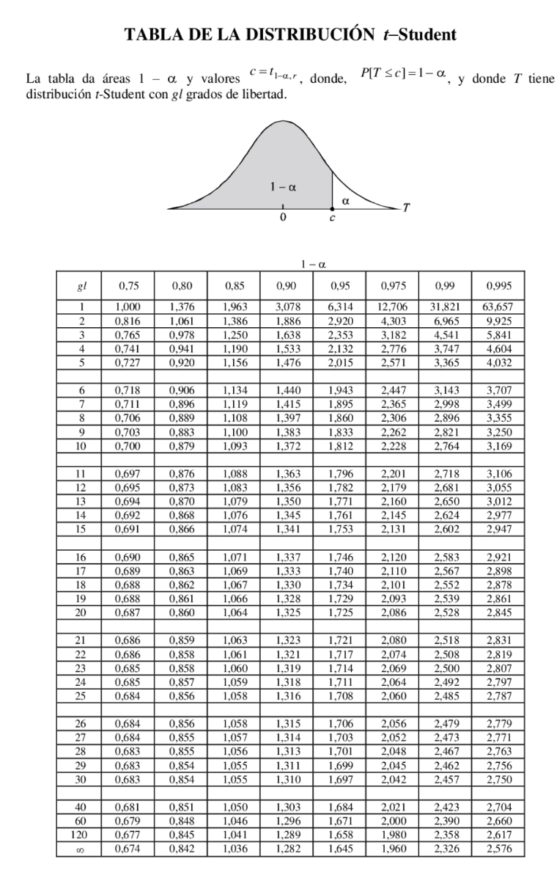

DISTRIB. MUESTRAL 2
Una población de fuentes de alimentación para ordenadores tiene un voltaje de salida (output) que sigue una distribución normal de media 5 voltios y desviación estándar 0.1 voltios. Se extrae una muestra aleatoria simple de 8 alimentadores.

$$\overline{X}$$
a) Obtener la distribución de

$$\overline{X}$$
b) Hallar la probabilidad de que el valor de se desvíe en más de 0.05 voltios de la media poblacional conocida.
X~N(5;0,1)

media | 5 | v
desv. | 0.1 | v

n | 8

sigma/raiz(8) | 0.035355339059 |  |  | 0.035355339059

Si no lo dice, N se asume grande o infinita.

a)
 | X_prom ~ N(5 ; 0.0353)

b)

 | P(X < x_prom - 0.05) | 0.078650 | x 2 | 15.730%

